Quản lý tài khoản
Usecase | Quản lí tài khoản

Ngày | 2022-01-06

Người Test | Trần Thị Mỹ Nhung

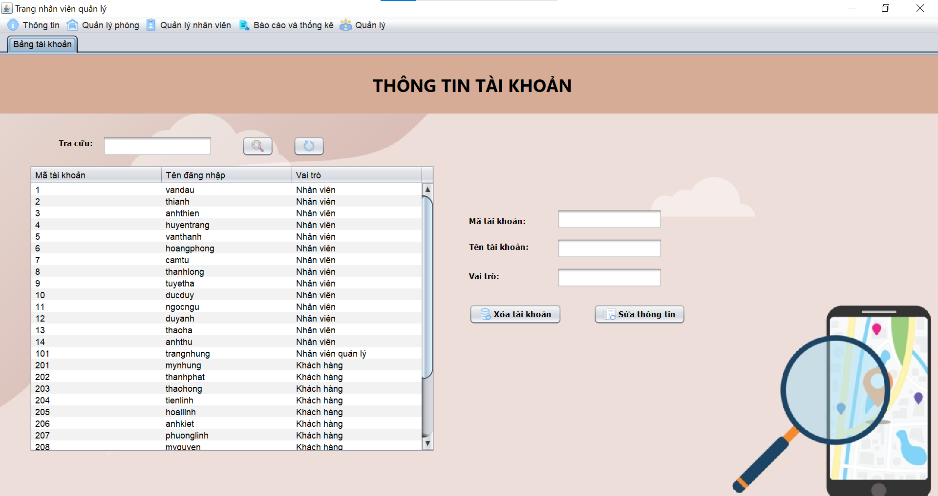 (Nơi đặt màn hình chính) |  |  |  |  |  |  |  | (Màn hình phụ 1) | (Màn hình phụ 2) | (Màn hình phụ 3)

 | Tester nhập |  |  |  |  | Dev nhập
STT | Case Study | Status | Desciprtion | Bug Date | Tester | Fix Date | Dev
 | Phần dữ liệu
1 | Ràng buộc mã tài khoản | Bug | Thêm mã tài khoản nằm ngoài phạm vi không thông báo lỗi | 2022-01-06 | Nhung
2 | Xóa tài khoản | OK | Tài khoản xóa đăng nhập được vào hệ thống | 2022-01-06 | Nhung
3 | Sửa thông tin | OK | Mã tài khoản có thể sửa | 2022-01-06 | Nhung
4 | Sửa thông tin | OK | Sửa thông tin không tự động cập nhật | 2022-01-06 | Nhung
5 | Thêm tài khoản | Warning
6 | Tra cứu tài khoản | Warning
7 |  | Warning
8 |  | Warning
9 |  | Warning
10 |  | Warning
11 |  | Warning
 | Phần giao diện
12 | Vị trí khung tra cứu | Warning | Không đối xứng so với bảng thông tin bên dưới | 2022-01-06 | Nhung
13 | Giao diện bị trống | Warning |  | 2022-01-06 | Nhung
14 |  | Warning
15 |  | Warning
16 |  | Warning
17 |  | Warning
18 |  | Warning
19 |  | Warning
20 |  | Warning
21 |  | Warning
22 |  | Warning
23 |  | Warning
24 |  | Warning
25 |  | Warning

Quản lý hóa đơn
Usecase | Quản lí hóa đơn

Ngày | 2022-04-06

Người Test | Trần Thị Mỹ Nhung

Màn hình | Màn hình nhân viên

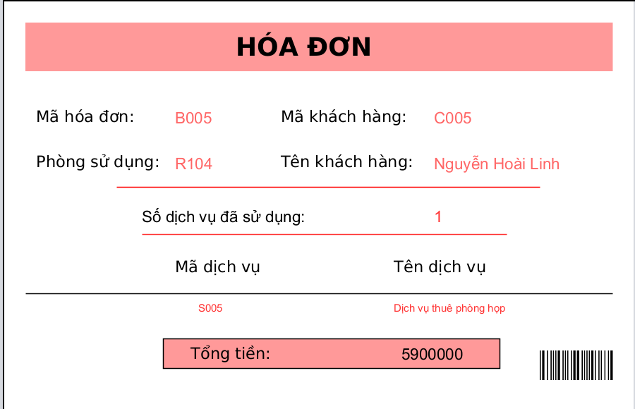
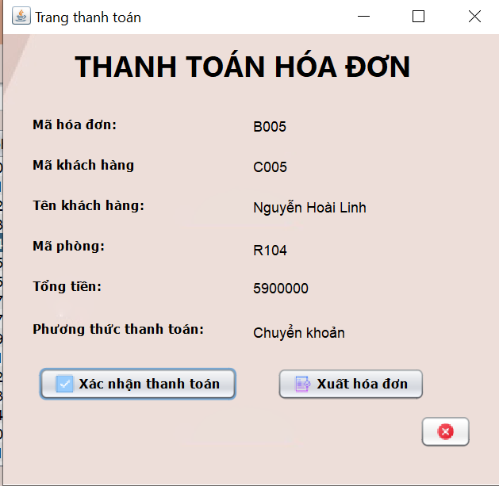
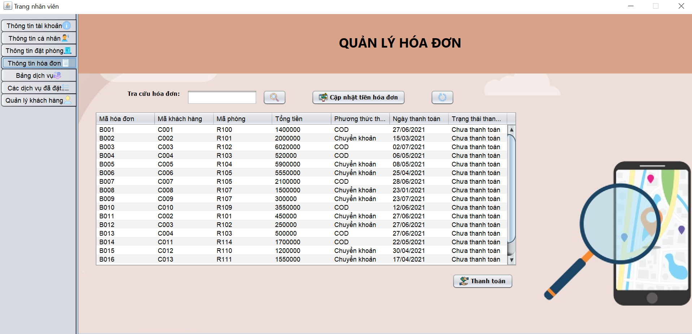 (Nơi đặt màn hình chính) |  |  |  |  |  |  |  | (Màn hình phụ 1) | (Màn hình phụ 2) | (Màn hình phụ 3)

 | Tester nhập |  |  |  |  | Dev nhập
STT | Case Study | Status | Desciprtion | Bug Date | Tester | Fix Date | Dev
 | Phần dữ liệu
1 | Chức năng cập nhật tiền | OK | Sau khi thêm dịch vụ tiền chưa được cập nhật | 2022-12-06 | Nhung
2 | Chức năng cập nhật tiền | Bug | Phòng đã trả vẫn có thể thêm dịch vụ
3 | Chức năng cập nhật tiền | Warning
4 | Thanh toán | Warning | Sau khi xác nhận thanh toán không chuyển trạng thái thanh toán
5 | Ngày thanh toán | Warning | Sau khi thanh toán không tự động cập nhật ngày thanh toán
6 | Ngày thanh toán | Bug | Những hóa đơn chưa thanh toán nhưng vẫn có ngày thanh toán
7 | Xuất hóa đơn | OK | Không thể xuất hóa đơn
8 | Xuất hóa đơn | OK | Tổng tiền không chính xác
9 | Button Thanh toán | OK | Chưa có dữ liệu được chọn, nhấn nút thanh toán không hiện thông báo lỗi
10 | Mã hóa đơn | Bug | Dữ liệu không đồng bộ: Mã hóa đơn không trùng với mã hóa đơn trong màn hình thông tin đặt phòng
11 |  | Warning
 | Phần giao diện
12 | Bảng thông tin | Warning | Bảng thông tin bị mất chữ
13 | Hóa đơn | Warning | Vị trí barcode không hợp lý
14 | Hóa đơn | Warning | Số dịch vụ sử dụng phải sắp xếp dưới dịch vụ
15 | Hóa đơn | Warning | Phải có giá dịch vụ đi kèm
16 | Hóa đơn | Warning | Không có số tiền được giảm
17 |  | Warning
18 | Trang thanh toán | Warning | Vị trí nút hủy không hợp lý
19 |  | Warning
20 |  | Warning
21 |  | Warning
22 |  | Warning
23 |  | Warning
24 |  | Warning
25 |  | Warning

Quản lí thông tin đặt phòng
Usecase | Quản lí thông tin đặt phòng

Ngày | 2022-11-06

Người Test | Trần Thị Mỹ Nhung

Màn hình | Màn hình nhân viên

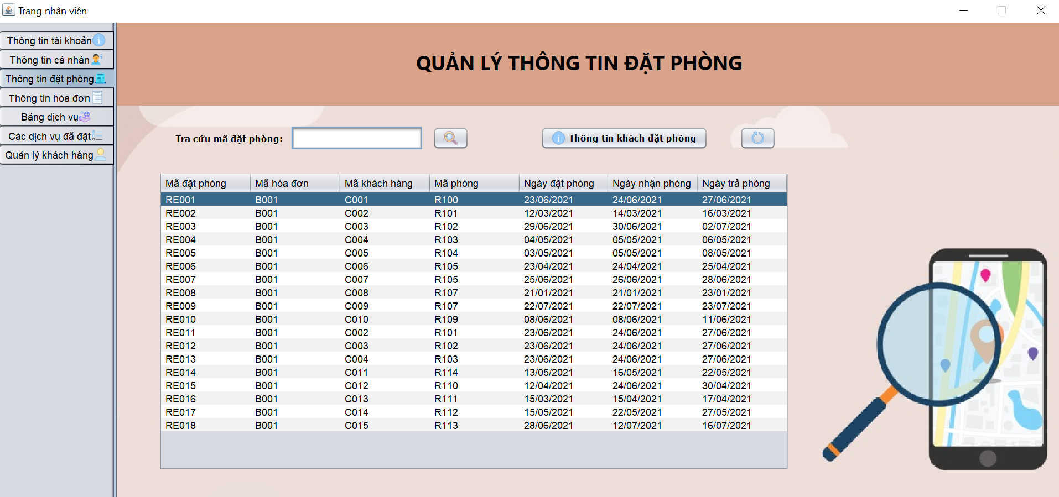 (Nơi đặt màn hình chính) |  |  |  |  |  |  |  | 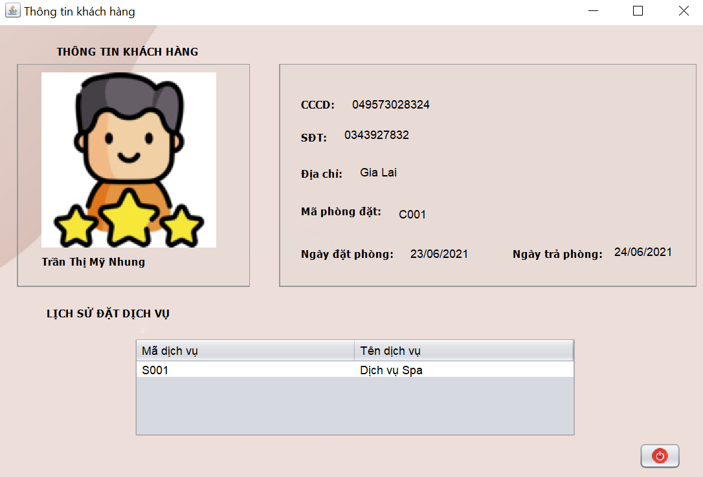 (Màn hình phụ 1) |  | (Màn hình phụ 2) | (Màn hình phụ 3)

 |  |  |  |  |  |  |  |  | Màn hình thông tin khách đặt phòng

 | Tester nhập |  |  |  |  | Dev nhập
STT | Case Study | Status | Desciprtion | Bug Date | Tester | Fix Date | Dev
 | Phần dữ liệu
1 | Button Thoát | OK | Không thể thoát |  | Nhung
2 | Button Thông tin khách đặt phòng | OK | Chưa có dữ liệu được chọn, nhấn nút Thông tin khách đặt phòng không hiện thông báo lỗi
3 | Tra cứu mã đặt phòng | OK | Không hiện mã đặt phòng
4 | Ràng buộc dữ liệu ngày | OK | Ngày nhận phòng bé hơn ngày trả phòng
5 |  | Warning
6 |  | Warning
7 |  | Warning
8 |  | Warning
9 |  | Warning
10 |  | Warning
11 |  | Warning
 | Phần giao diện
12 | Màn hình Thông tin khách đặt phòng | OK | Dữ liệu không đối xứng
13 |  | Warning
14 |  | Warning
15 |  | Warning
16 |  | Warning
17 |  | Warning
18 |  | Warning
19 |  | Warning
20 |  | Warning
21 |  | Warning
22 |  | Warning
23 |  | Warning
24 |  | Warning
25 |  | Warning

